set_info
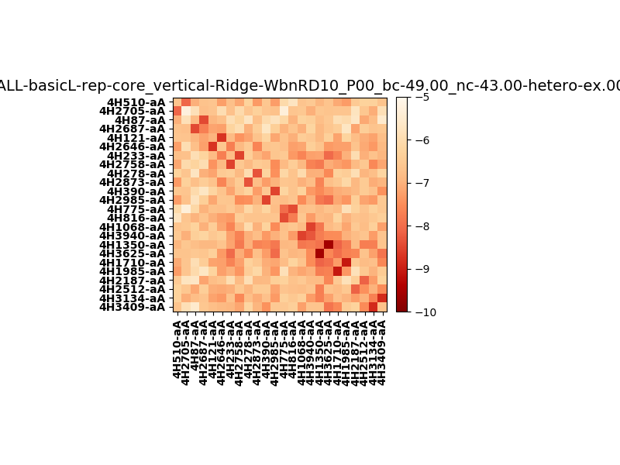
N_pairs: | 12
N_heterodimers: | 12
N_homodimers: | 0
orthogonality_average: | -1.79379415512
orthogonality_average_%: | 35.8758831024
orthogonality_gap: | 0.200961112976
orthogonality_gap_%: | -4.01922225952
N_offtarget_above_min_ontarget: | 3

max_affinity: | -9.53987884521
min_affinity: | -5.26725006104
lower_is_better: | True

binding_min_affinity: | -8.09819030762
binding_min_affinity_%: | 61.9638061523

nonbinidng_max_affinity: | -8.29915142059
nonbinidng_max_affinity_%: | 65.9830284119

total_II_pairs: | 30
total_II_pairs_%: | 62.5
total_IN_mismatches: | 0
total_IN_mismatches_%: | 0.0
total_NN_pairs: | 18
total_NN_pairs_%: | 37.5

total_electrostatic_matches: | 94
total_electrostatic_matches_%: | 97.9166666667
total_electrostatic_mismatches: | 2
total_electrostatic_mismatches_%: | 2.08333333333

starting_pos: | f
N_heptades: | 4
N_aminoacids: | 29

normalization_max: | -10
normalization_min: | -5

